1字×10回 大→小
つかいかた
① 黄色字セルを任意の文字に書き換えます。
(平仮名、カタカナ、漢字、数字、英字、記号etc 対応)
② ↑で入力した文字の練習プリントができます。
※文字を入力しても表示が変わらないときは、
文字を入力してからEntキーやF9キーを押してみてください。
③プリントアウトして、学習にご使用ください。
字の練習 |  | 月 日( )
王 |  | 王 |  | 王 |  | 王

 |  |  |  | 王 | 王
王
 | 王
 |  |  | 王
 |  |  |  | 王 | 王

1字×13回 大→小
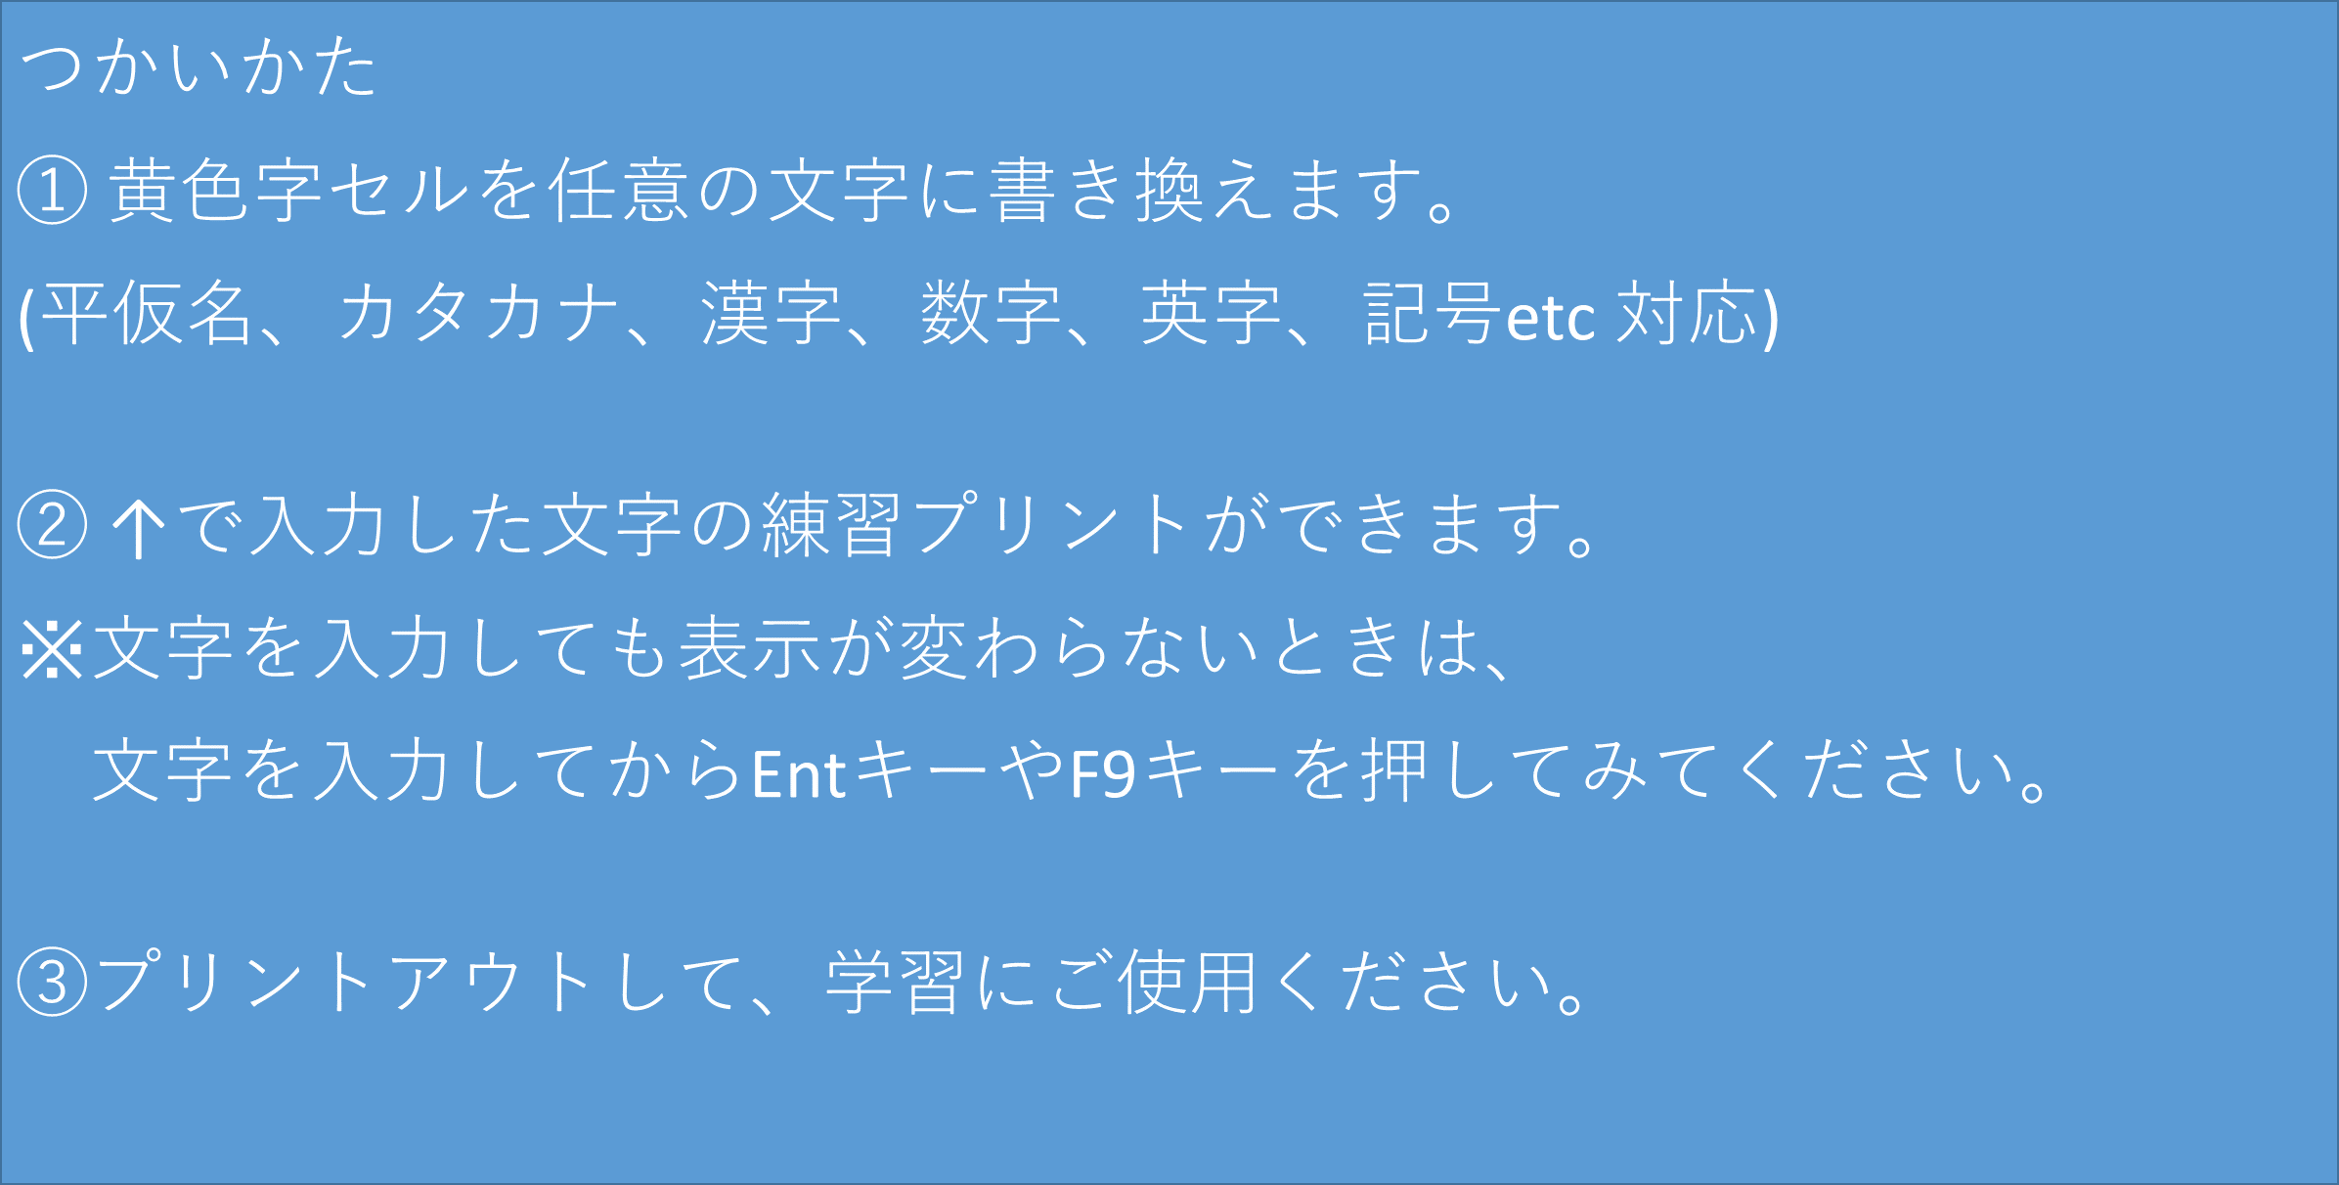
字の練習 |  | 月 日( )
じ |  |  |  | じ |  | じ

じ
 |  |  | じ
 |  |  |  |  | じ

 | じ | じ |  | じ | じ

 | じ | じ |  | じ | じ

